機能概要図
イベント処理
・基準線設定
・刻印文字登録
・編集文字検索
・ラベリング配置
Auto CAD 操作
コマンド受信
・メニュー選択
・画像／アイテム選択
設定画面（C#）
・基準線直径入力
・分割数入力
設定情報
・基準線直径
・分割数
作図処理
・基準線作図
・ラベリング配置
Auto CAD
図面表示
Auto CAD
ライブラリ
Brand
DB
DBアクセス
・レコード検索
・レコード追加
BMPファイル
図面ファイル
画像I/O
・文字イメージ画像保存
図面I/O
・刻印文字DWG保存/読込
・編集文字DWG保存/読込
iniファイル
設定ファイル取得
・iniファイル読込
作図ユーティリティ
・線分作図
・寸法線作図
・アイテム配置
DDE通信
・メッセージ送受信
設定画面（VB）
・刻印文字登録
・編集文字検索
一時
BMPファイル
幾何計算ユーティリティ
・座標計算
・角度計算
初期処理
・初期設定
・クラス生成
自動化
CSVファイル
AT-B図面自動処理
・CSVデータ解析
・AT-B図面作図
・ラベリングコード表作図
・AT-B図面保存
CSV I/O
・CSVファイル読込
DBアクセス
・レコード検索
・レコード削除
手動／自動共通処理
・各種情報設定
・基準線、タイヤ作図
・ラベリング配置
・ラベリングコード表作図
・AT-B図面保存
図面ファイル
Brand
DB
自動処理の流れ
手動処理の流れ
共通処理の流れ

メニュー構成
 | 基準 線・円 作成 | 文字列準備 | 円弧配置 | コード表作成 | 保存管理 | グループ化 | 刻印文字登録・呼出 | 編集文字登録・呼出
円弧配列
Arc Arrangement
Reference drawing
Reference Line
Reference Circle
Lettering preparation
Arangement
Arc placement
Delete
Fixed form character
Delete
Template
Brand Balloon
Target "CH"
Radial direction
DIA direction
Placement "modi"
Move
Delete
Grouping
Code table
Delete
Template 1
Template 2
Template 3
Conservation management
Drawing "resist"
NEW
Revision number
modify
Group
Plate
Target "CH"
Radial direction
DIA direction
Base editing "CH"
Add editing "CH"
Relative position
Plate fixed
Plate PIC
Placement PIC
Editing "CH"
First character
Additional character
Before adding character
Auto Dimensions
Modify
Move
Editing "CH" "search"
Frame drawing
Baseline
Primitive "CH" "search"
Primitive "CH" "regist"
Brand Balloon
Editing "CH" "resist"
Editing "CH" "search"
Auto Dimensions
Title
Primitive "CH"
Editing "CH"
Table drawing

 | （2022/10/19 SCメニュー案）

全体フロー
AutoCAD
起動コマンド
初期処理
初期処理
設定ファイル読み込み
Brand DB接続
Brand
DB
iniファイル

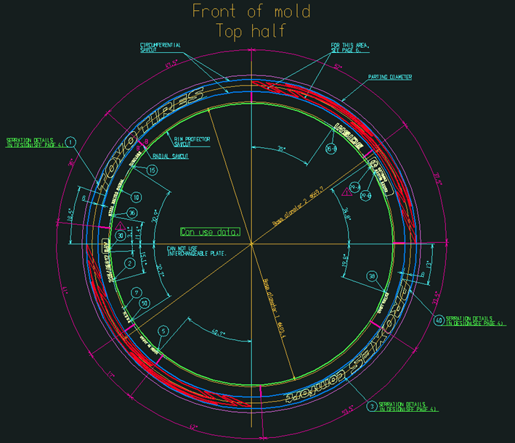
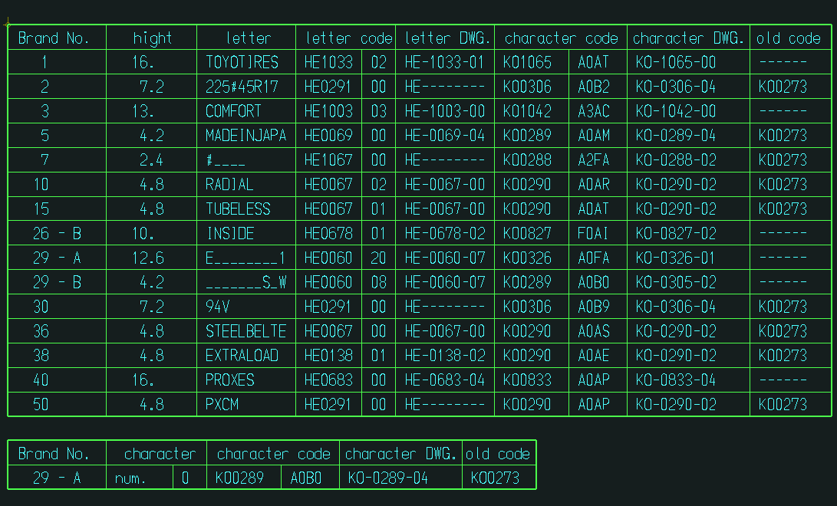
メニュー選択時の処理
基準線・円作成
文字列準備
円弧配置
コード表作成
保存管理
その他の機能
AutoCAD
メニューコマンド
Brand
DB
AT-B図面
ファイル

AT-B図面

コード表

AutoCAD
終了コマンド
終了処理
終了処理
Brand DB切断
Brand
DB

基準線・円作成フロー
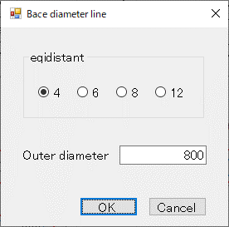
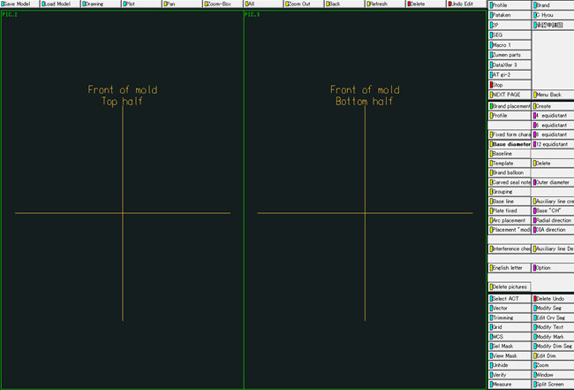
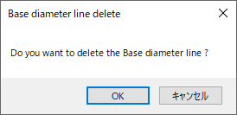
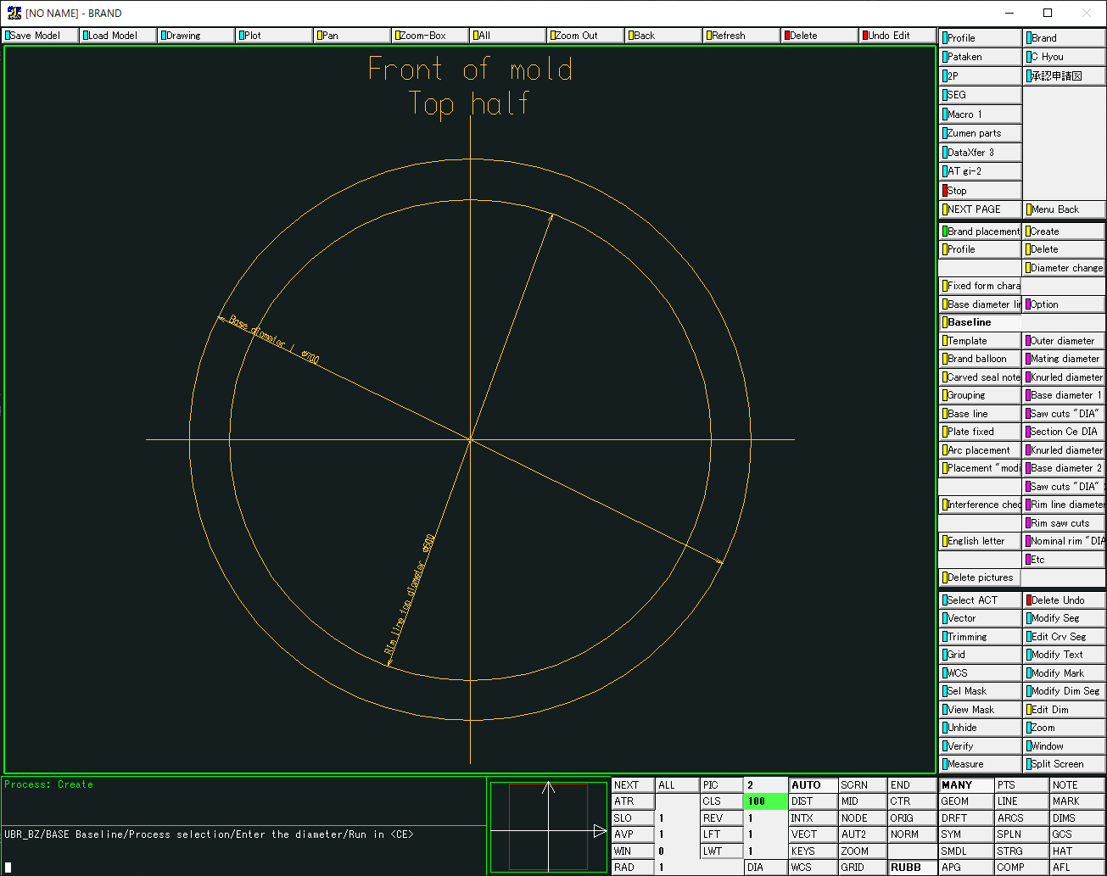
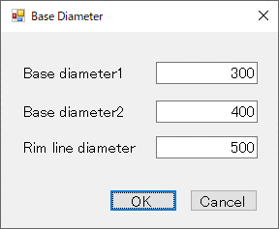
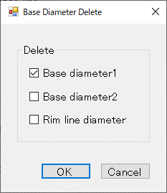
メニューイベント
AutoCAD
メニューコマンド
情報設定処理
「基準線設定」画面
表示
Reference Line
（基準線作成）
作図処理
「基準線削除確認」
画面表示
Delete
（基準線削除）
「基準円設定」画面
表示
Reference Circle（基準円作成）
「基準円削除設定」
画面表示
Delete
（基準円削除）
作図ユーティリティ
線分作図
テキスト作図
寸法線作図
円作図
線分削除
円削除
テキスト削除
「基準円情報」設定
「基準円」作図
「基準線」削除
「基準円」削除
「基準線情報」設定
「基準線」作図
AutoCADライブラリ
線分描画
円描画
テキスト描画
寸法線描画
線分消去
円消去
テキスト消去

基準線作図

基準円作図

文字列準備フロー
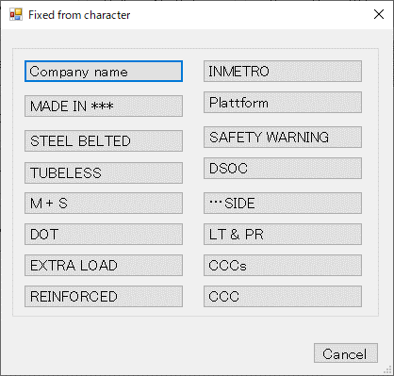
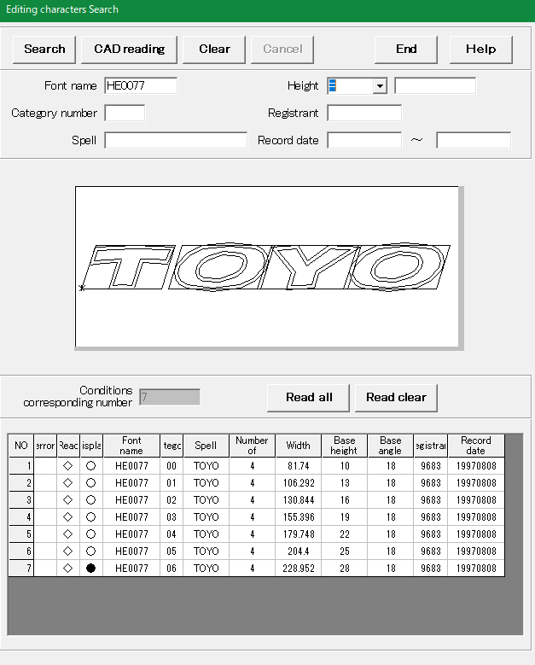
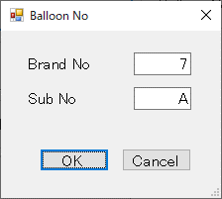
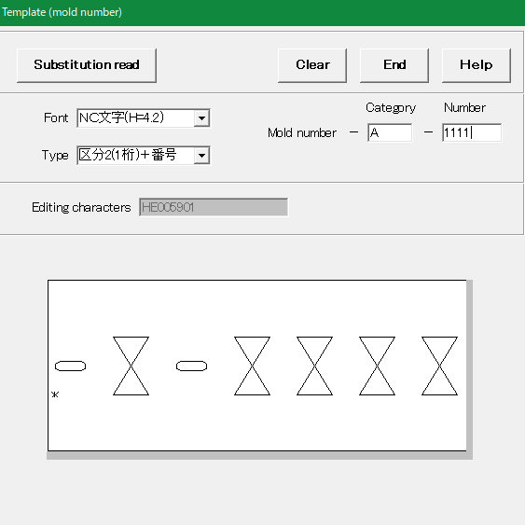
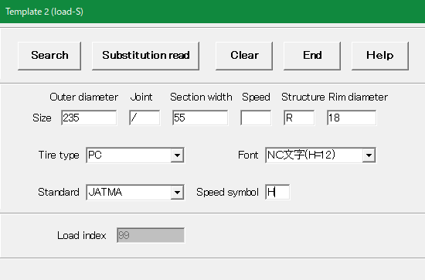
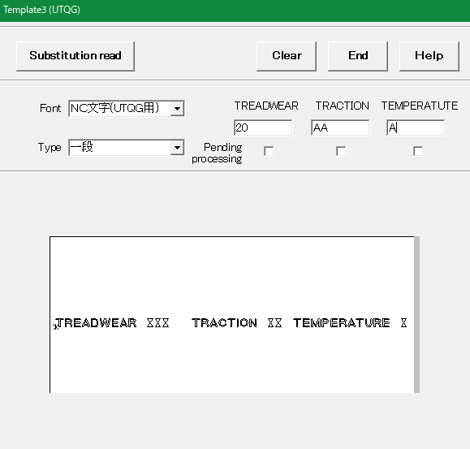
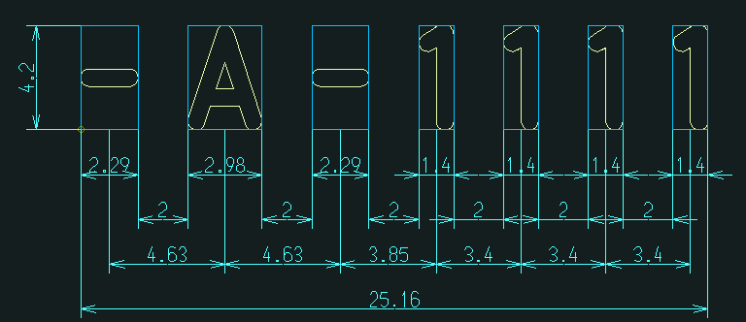
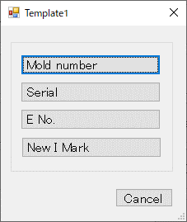
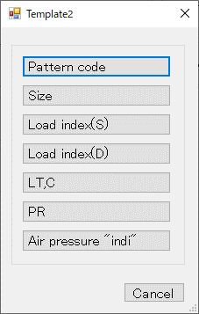
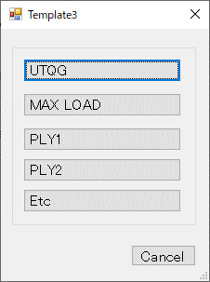
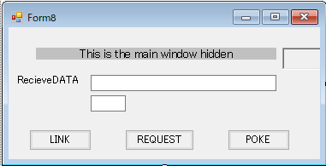
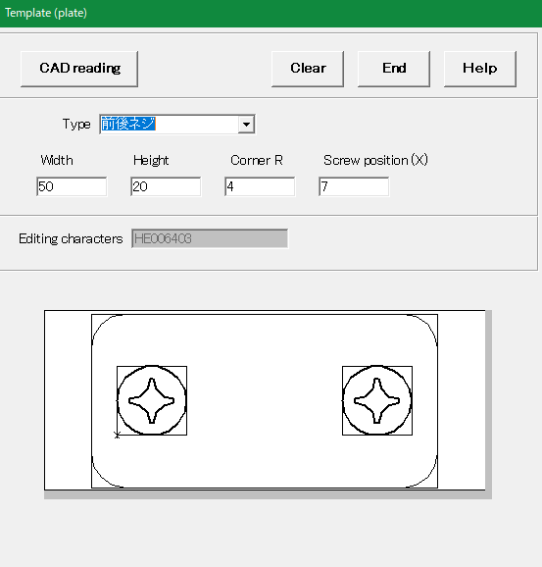
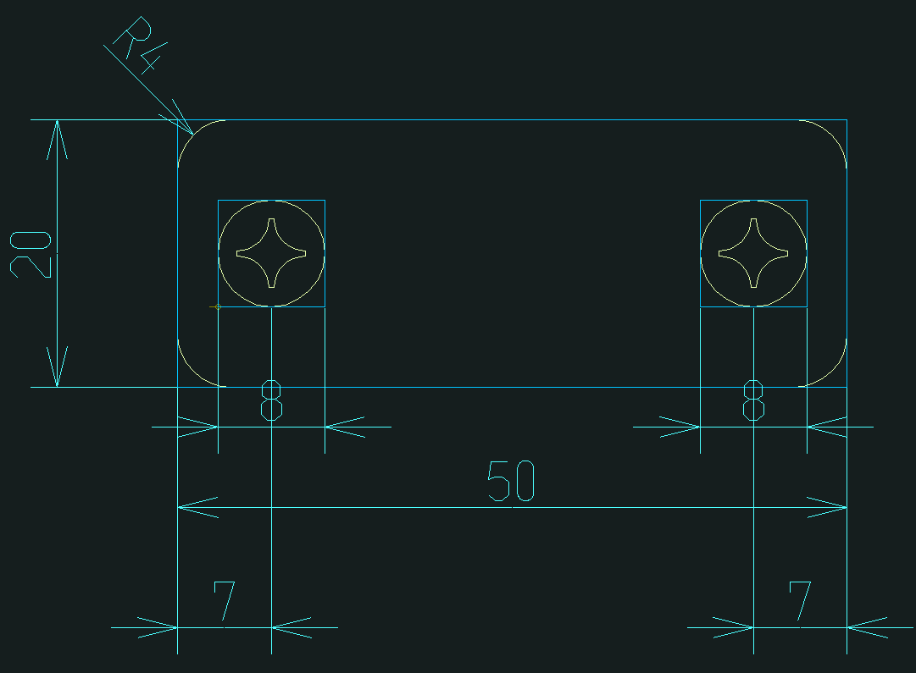

AutoCADライブラリ
作図ユーティリティ
モデル読込(表示)
テキスト作図
引き出し線作図
風船番号作図
配置基準線作図
寸法線作図
作図処理
メニューイベント
AutoCAD
メニューコマンド
「編集文字検索」情報
Fixed from character
（定型文字呼出）
「編集文字検索」
画面表示
Editing "CH" "search"
（編集文字検索）
Brand Balloon
（風船番号設定）
Template1～3
（テンプレート）
「定型文字選択」
画面表示
サブモデル
ファイル
編集文字
モデルファイル
Brand
DB
「定型文字」読込
「風船番号」作図
「風船番号設定」
画面表示
「編集文字」読込
「テンプレート選択」
画面表示
Brand
DB
図面描画
テキスト描画
マルチ引出線描画
線分描画
寸法線描画
「テンプレート置換」情報
図面読込
「テンプレート置換」作図
「刻印文字」情報
「編集文字」情報
DDE通信処理
「メッセージ」
受信処理
「メッセージ」
送信処理
DDE通信処理
「メッセージ」
受信処理
「メッセージ」
送信処理
DDE通信処理
「メッセージ」
受信処理
「メッセージ」
送信処理
ブロック置換
「呼出メイン」
画面起動
「編集文字検索」
コマンド
「テンプレートメイン」
画面起動
DDE通信処理
「メッセージ」
受信処理
「メッセージ」
送信処理
「テンプレート画面表示」
コマンド
テンプレート置換作図
Plate
（替え駒）
「替え駒」
画面表示
DDE通信処理
「メッセージ」
受信処理
「メッセージ」
送信処理
「テンプレートメイン」
画面起動
「替え駒」
コマンド
「替え駒」情報
DDE通信処理
「メッセージ」
受信処理
「メッセージ」
送信処理
「替え駒」作図
刻印文字
モデルファイル
編集文字
BMPファイル
Brand
DB
「編集文字」情報
編集文字
BMPファイル
編集文字
BMPファイル
Baseline
（配置基準線設定）
「配置基準線」
作図

定型文字表示

編集文字（バルーン付き）表示

テンプレート置換文字表示

替え駒表示

替え駒配置フロー
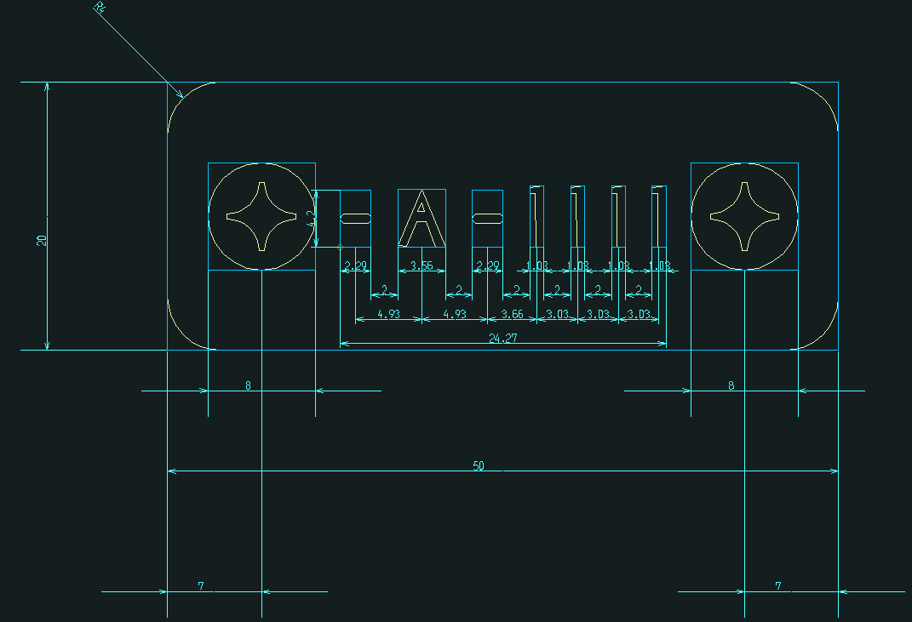
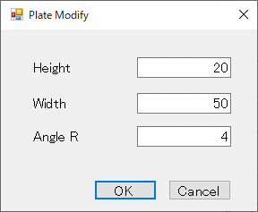
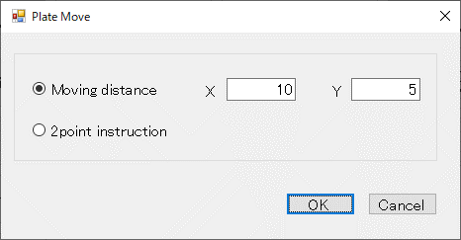
2点座標指定待ち
替え駒選択待ち
図面選択待ち
AutoCADライブラリ
作図ユーティリティ
替え駒
(選択表示)
替え駒移動
引出線移動
作図処理
メニューイベント
AutoCAD
メニューコマンド
Plate PIC
（替え駒指定）
「替え駒サイズ変更」
画面表示
Placement PIC
（替え駒配置対象指定）
「替え駒」
サイズ変更
「替え駒」
選択状態表示
マルチ引出線移動
寸法線移動
ブロック画層変更
ダイナミック
ブロックストレッチ
AutoCAD
図面選択
配置する替え駒選択
AutoCAD
図面座標PIC
Modify
（替え駒修正）
2点座標指定
「替え駒」
相対距離移動
ブロック
サイズ変更
「替え駒」
2点座標指定移動
替え駒配置対象選択
「替え駒」
配置
寸法線移動
ブロック移動
寸法線
属性変更
マルチ引出線
属性変更
AutoCAD
オブジェクトPIC
修正する替え駒選択
Move
（替え駒移動）
移動する替え駒選択
「替え駒移動設定」
画面表示
「移動距離」設定
(Moving distance 選択)
「2点座標指定」選択
(2point instruction 選択)
ブロック移動

替え駒の配置

円弧配置フロー
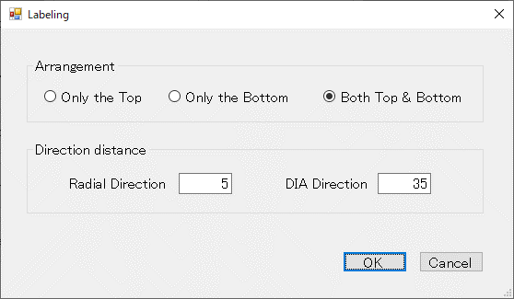
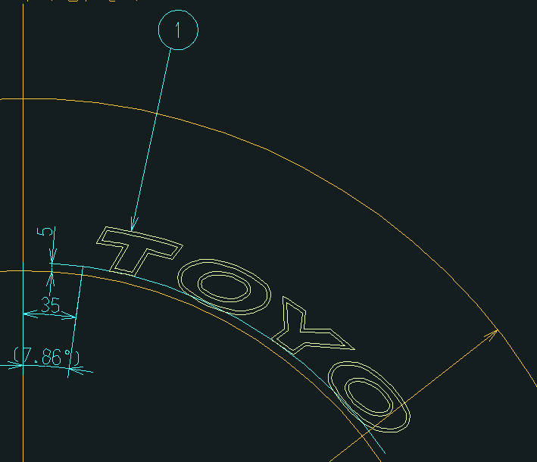
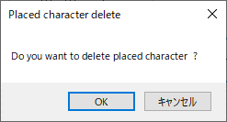
図面選択待ち
AutoCADライブラリ
作図ユーティリティ
文字ブロック
(選択表示)
円
(選択表示)
文字ブロック配置
寸法線作図
作図処理
メニューイベント
AutoCAD
メニューコマンド
Target "CH"
（配置対象文字設定）
「円弧配置設定」
画面表示
Radial direction
（径方向設定）
DIA direction
（主方向設定）
Target "CH"
（配置移動・削除対象文字設定）
「基準円」
選択状態表示
円弧配置
「編集文字」
選択状態表示
円プロパティ変更
線プロパティ変更
マルチ引出線描画
ブロック
回転移動／複写
マルチ引出線
移動／複写
寸法線描画
ブロック画層変更
角度寸法線描画
AutoCAD
図面選択
配置対象文字選択
AutoCAD
オブジェクトPIC
基準線・円選択待ち
基準円選択
基準線選択
「基準線」
選択状態表示
線
(選択表示)
配置移動・削除文字選択待ち
対象文字選択
「編集文字」
選択状態表示
角度寸法線作図
Radial direction
（移動先径方向設定）
DIA direction
（移動先主方向設定）
「基準円」
選択状態表示
移動先基準線・円
選択待ち
基準円選択
基準線選択
配置文字削除
「円弧配置設定」
画面表示
Move
（円弧配置移動）
円弧配置移動
文字ブロック移動
風船番号移動
寸法線移動
風船番号配置
角度寸法線移動
文字ブロック削除
寸法線削除
角度寸法線削除
風船番号削除
寸法線移動
角度寸法線移動
寸法線削除
角度寸法線削除
ブロック削除
マルチ引出線削除
Delete
（円弧配置削除）
「基準線」
選択状態表示
拡張エンティティ
データ付加
コード表情報付加
Brand
DB
「編集文字」情報
基準線と円の両方選択済みかを
判断
両方選択済？
Y
N
EXIT
「円弧配置削除確認」
画面表示

円弧配置表示

コード表作成フロー
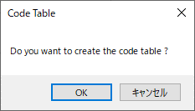
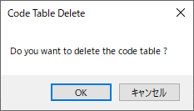
メニューイベント
AutoCAD
メニューコマンド
情報設定処理
「コード表作成確認」
画面表示
Code table
（コード表作成）
作図処理
「コード表削除確認」
画面表示
Delete
（コード表削除）
作図ユーティリティ
コード表情報取得
コード表
ブロック挿入
「コード表」削除
「コード表情報」取得
AutoCADライブラリ
ブロック挿入
ブロック属性編集
拡張エンティティ
データ取得
「コード表情報」設定
「コード表」作図
コード表ブロック
テキスト編集
ブロック削除

コード表作図

保存管理フロー
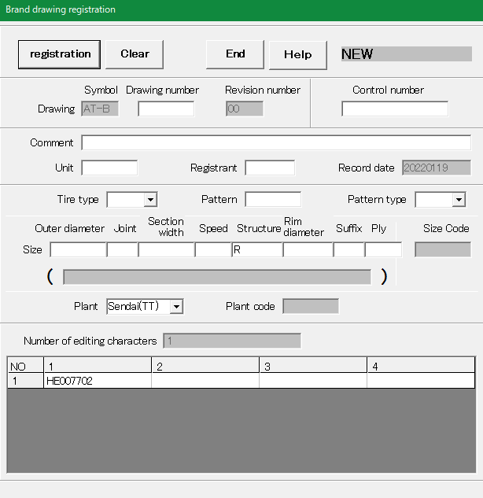
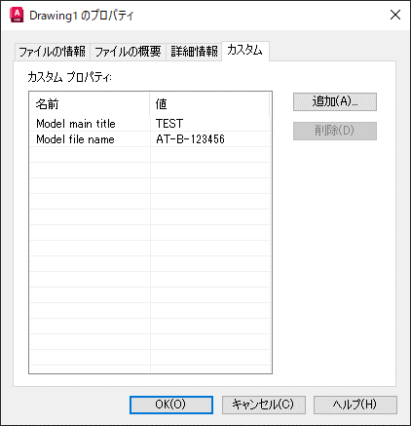
DDE通信処理
「メッセージ」
受信処理
「メッセージ」
送信処理
DDE通信処理
「メッセージ」
受信処理
「メッセージ」
送信処理
メニューイベント
AutoCAD
メニューコマンド
「図面保存」
画面表示
New
（新規保存）
Revision number
（設計変更）
modify
（上書き変更）
Brand
DB
「設計保存」
コマンド
DDE通信処理
「メッセージ」
受信処理
「メッセージ」
送信処理
「保存処理メイン」
画面起動
「新規保存」
コマンド
図面ファイル
「上書き変更」
コマンド
「図面保存」情報
Title
（図面タイトル設定）
「カスタムプロパティ」
表示

グループ化フロー
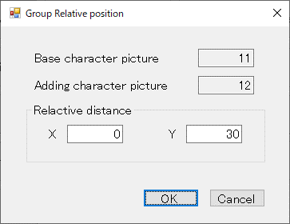
追加文字選択待ち
基準文字選択待ち
AutoCADライブラリ
作図ユーティリティ
文字ブロック
(選択表示)
作図処理
メニューイベント
AutoCAD
メニューコマンド
Base editing "CH"
（基準文字設定）
「グループ化設定」
画面表示
Add editing "CH"
（追加文字設定）
「編集文字」の
グループ化
「編集文字」
選択状態表示
ブロック複写
寸法線描画
ブロック画層変更
AutoCAD
文字選択
基準対象文字選択
追加対象文字選択
Relative position
（相対位置設定設定）
Brand Balloon
（風船番号設定）
「風船番号設定」
画面表示
「風船番号」
作図／更新
マルチ引出線描画
風船番号作図
風船番号変更
文字ブロック
複写
寸法線複写
風船番号複写
配置基準線作図
グループ寸法線
作図
引き出し線作図
線分描画
マルチ引出線複写
マルチ引出線
属性変更
Auto Dimensions
（自動寸法線作図）
「自動寸法線」
作図
寸法線作図
寸法線削除
寸法線複写
寸法線削除

編集文字のグループ化

刻印文字登録・呼出フロー
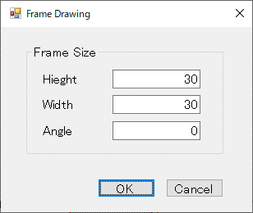
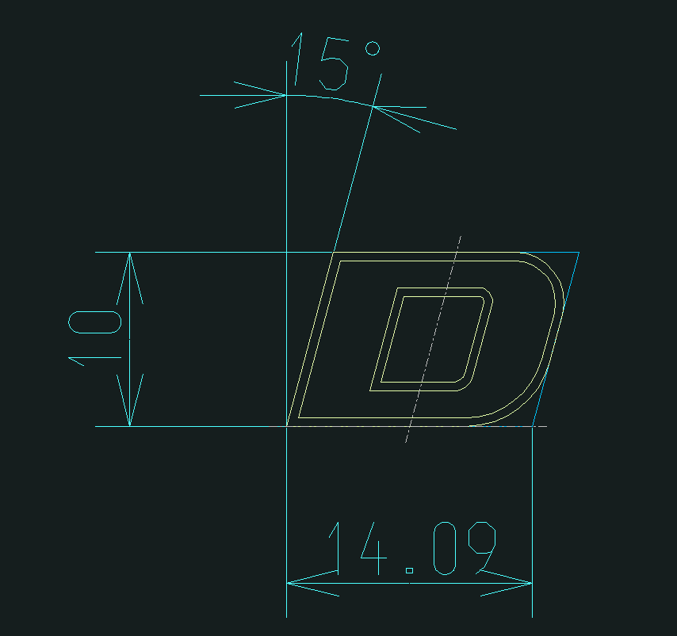
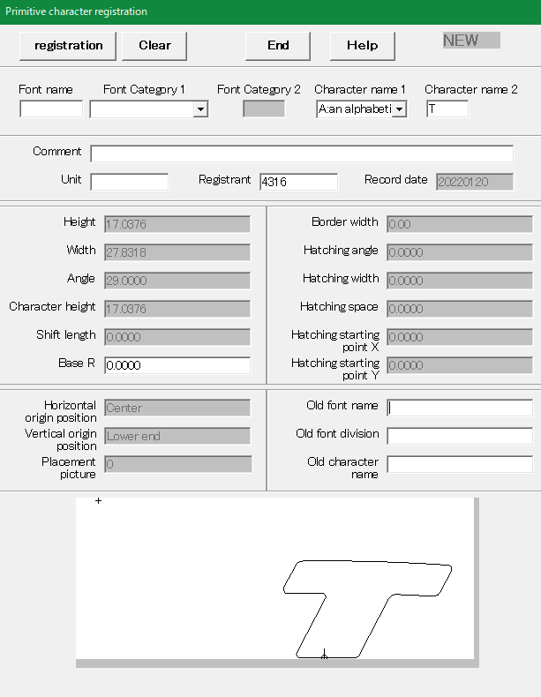
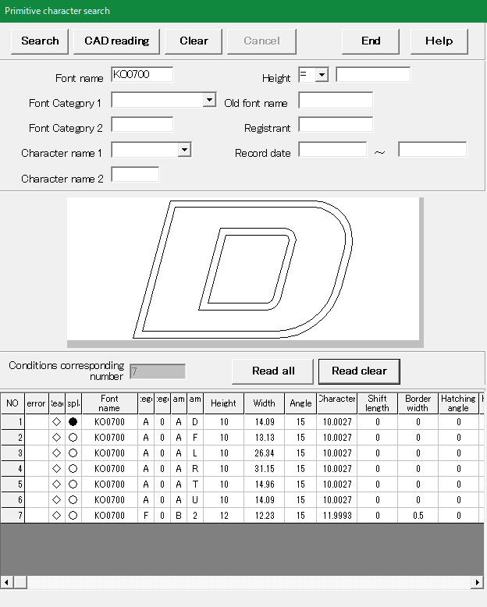
AutoCADライブラリ
刻印文字選択待ち
作図ユーティリティ
文字ブロック
(選択表示)
作図処理
メニューイベント
AutoCAD
メニューコマンド
「刻印文字」
選択状態表示
ブロック画層変更
AutoCAD
文字選択
刻印文字選択
Primitive "CH" "regist"
（刻印文字登録）
Frame drawing
（文字枠設定）
「文字枠設定」
画面表示
文字枠設定
刻印文字読込
線分描画
Primitive "CH" "search"
（刻印文字検索）
寸法線作図
「刻印文字」
登録準備
文字枠基準線設定
角度寸法線作図
寸法線描画
角度寸法線描画
「刻印文字登録」情報
「刻印文字登録」
画面表示
Brand
DB
DDE通信処理
「メッセージ」
受信処理
「メッセージ」
送信処理
DDE通信処理
「メッセージ」
受信処理
「メッセージ」
送信処理
「登録メイン」
画面起動
「刻印文字登録」
コマンド
刻印文字
BMPファイル
刻印文字
BMP一時
ファイル
「刻印文字」画像
「刻印文字」情報
刻印文字
モデルファイル
ファイルI/O
ユーティリティ
「刻印文字モデル」
ファイル出力
「刻印文字BMP」
ファイル移動
刻印文字
BMP一時
ファイル
「刻印文字」画像移動
DWG出力
「刻印文字検索」
画面表示
DDE通信処理
「メッセージ」
受信処理
「メッセージ」
送信処理
「呼出メイン」
画面起動
「刻印文字検索」
コマンド
「刻印文字検索」情報
DDE通信処理
「メッセージ」
受信処理
「メッセージ」
送信処理
Brand
DB
「刻印文字」情報
刻印文字
BMPファイル
DWG読込
「刻印文字」
モデルファイル読込

登録準備を行った刻印文字

刻印文字のDWGを出力

刻印文字のDWGを読込

編集文字登録・呼出フロー
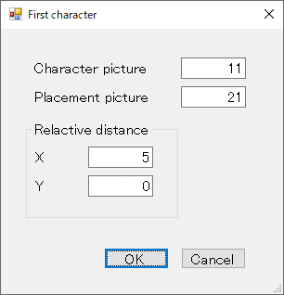
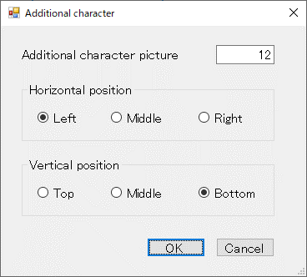
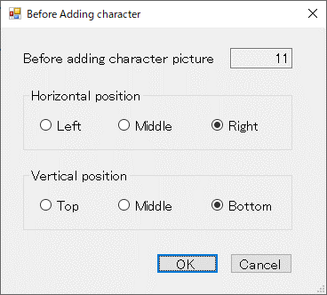
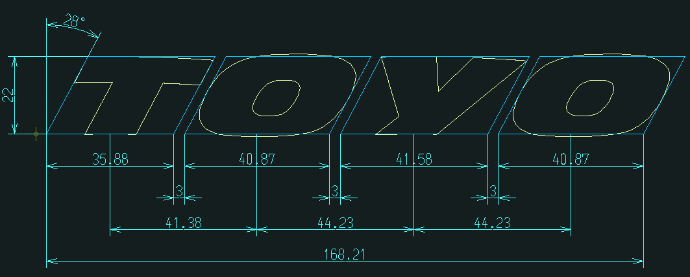
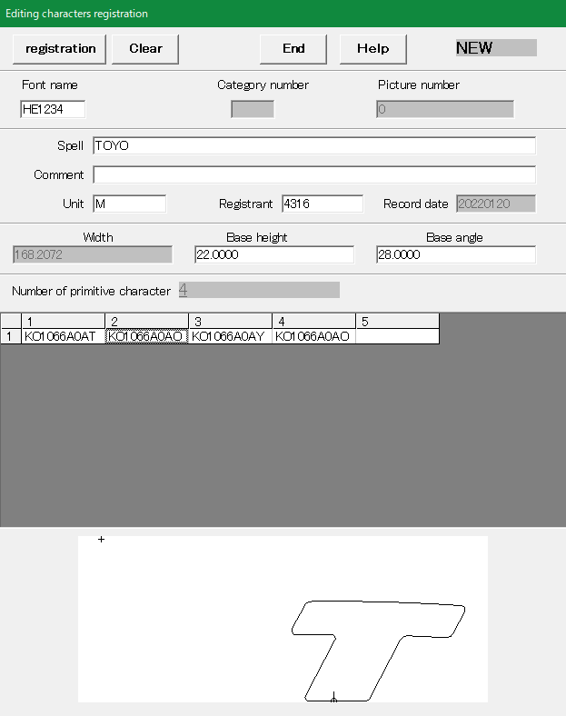
編集文字への文字追加処理（追加文字数分繰り返す）
メニューイベント
AutoCADライブラリ
文字選択待ち
作図ユーティリティ
文字ブロック複写
作図処理
AutoCAD
メニューコマンド
「編集文字」の
先頭文字設定
AutoCAD
文字選択
追加文字選択
Editing "CH" "regist"
（編集文字登録）
First character
（先頭文字設定）
「追加文字設定」
画面表示
編集文字読込
Editing "CH" "search"
（編集文字検索）
寸法線作図
角度寸法線作図
寸法線描画
角度寸法線描画
「編集文字登録」情報
「編集文字登録」
画面表示
Brand
DB
DDE通信処理
「メッセージ」
受信処理
「メッセージ」
送信処理
DDE通信処理
「メッセージ」
受信処理
「メッセージ」
送信処理
「登録メイン」
画面起動
「編集文字登録」
コマンド
編集文字
BMPファイル
編集文字
BMP一時
ファイル
「編集文字」画像
「編集文字」情報
編集文字
モデルファイル
ファイルI/O
ユーティリティ
「編集文字モデル」
ファイル出力
「編集文字BMP」
ファイル移動
編集文字
BMP一時
ファイル
「編集文字」画像移動
DWG出力
「編集文字検索」
画面表示
DDE通信処理
「メッセージ」
受信処理
「メッセージ」
送信処理
「呼出メイン」
画面起動
「編集文字検索」
コマンド
「編集文字検索」情報
DDE通信処理
「メッセージ」
受信処理
「メッセージ」
送信処理
Brand
DB
「編集文字」情報
編集文字
BMPファイル
DWG読込
「編集文字」
モデルファイル読込
「先頭文字設定」
画面表示
「編集文字」追加
ブロック複写
Additional character
（追加文字設定）
追加直前文字選択
「追加直前文字設定」
画面表示
Before adding character
（追加直前文字設定）
Auto Dimensions
（自動寸法線作図）
「自動寸法線」
作図
文字ブロック
(選択表示)
「追加文字」
選択状態表示
ブロック画層変更
「追加直前文字」
選択状態表示

編集した文字に寸法線を引き登録の準備を行う

編集文字のDWGを出力

編集文字のDWGを読込

